MAPA TASAS MUNIS CAE 24
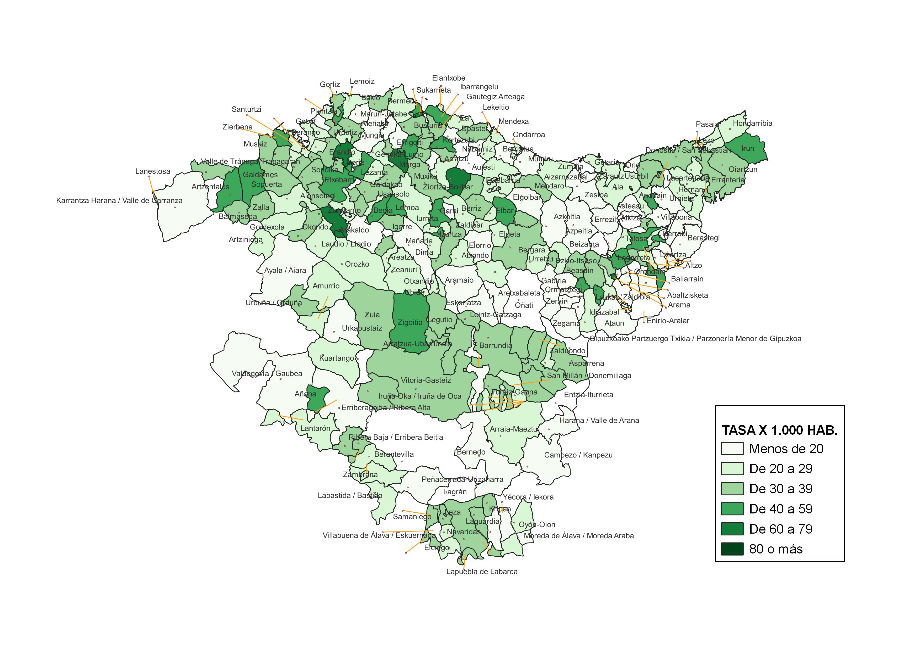
TASA DE INFRACCIONES PENALES CONOCIDAS POR LA ERTZAINTZA POR MUNICIPIO. AÑO 2024

MAPA TASAS MUNIS CAE 25
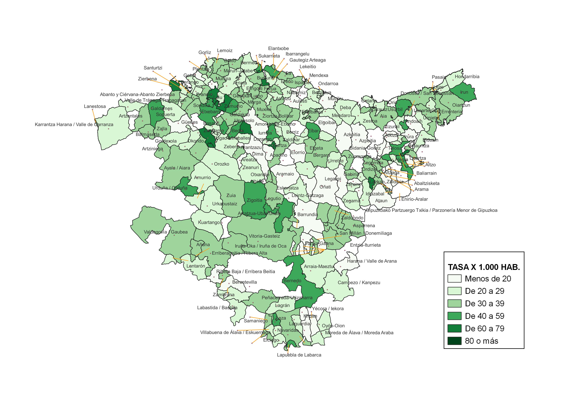
TASA DE INFRACCIONES PENALES CONOCIDAS POR LA ERTZAINTZA POR MUNICIPIO. AÑO 2025

